Onderzoeksbeschrijving
Onderzoeksbeschrijving Continu Vakantieonderzoek

Populatie
De doelpopulatie van dit onderzoek bestaat uit personen die op 1 januari van het verslagjaar een minimale leeftijd van 15 jaar hebben bereikt en die ingeschreven staan in de Basisregistratie Personen (BPR). De doelpopulatie bestaat daarmee uit personen in particuliere huishoudens. Personen die woonachtig zijn in inrichtingen, instellingen of tehuizen (de institutionele bevolking) zijn niet meegenomen in dit onderzoek.

Opzet
Bij het meten van vakanties zijn er twee belangrijke uitkomstmaten. Ten eerste het aantal vakanties dat mensen hebben ondernomen en ten tweede of mensen op vakantie zijn geweest, ofwel de vakantiedeelname. Om te kunnen meten of iemand in een verslagjaar op vakantie is geweest, moeten we kunnen beschikken over informatie over de vakanties van personen gedurende het hele jaar. Om die reden kent het CBS Vakantieonderzoek vier peilingen waarbij mensen worden bevraagd over hun vakanties in de drie maanden daarvoor. Er is enerzijds gekozen voor meerdere meetmomenten om geheugeneffecten te minimaliseren en anderzijds om de invulbelasting voor mensen die vaak op vakantie gaan te beperken.

Steekproef
Er is een aselecte ongestratificeerde steekproef getrokken uit de BRP van personen die op 1 januari de leeftijd van 15 jaar of ouder hadden.

Benaderstrategie
Alle personen in de steekproef zijn aangeschreven via een brief, waarin zij werden uitgenodigd om via internet een vragenlijst in te vullen. Bij deze brief zat een folder met informatie over het onderzoek en een gebruikersnummer met inlogcode om toegang te krijgen tot de vragenlijst. Na ongeveer 2 weken wordt aan non-respondenten die niet via de CBS-helpdesk hebben aangegeven dat zij niet willen of kunnen deelnemen een rappel verstuurd. Zo’n twee weken later wordt een tweede rappel verstuurd. Personen die naar aanleiding van het onderzoek of het invullen van de vragenlijst vragen hebben kunnen contact opnemen met de CBS-Helpdesk. In peiling 2 t/m 4 worden respondenten van peiling 1 herbenaderd via e-mail. In de vragenlijst is aan deelnemers gevraagd om hun e-mailadres op te geven. Ook hier is er na 2 en 4 weken een rappel. Respondenten van peiling 4 worden in het jaar daarop opnieuw benaderd om deel te nemen aan het onderzoek.

Weging
Niet iedereen die wordt uitgenodigd respondeert en wanneer we binnen de populatie groepen onderscheiden op basis van bepaalde achtergrondkenmeren, betekent dit dat de ene groep beter respondeert dan de andere groep. Voor de respons betekent dit dat er van sommige groepen mensen relatief veel individuen deel uitmaken van de respons, terwijl er van andere groepen relatief weinig mensen zijn. Wanneer we dan zonder te wegen cijfers zouden maken, zijn die cijfers onevenredig veel gebaseerd op overgerepresenteerde groepen en te weinig op ondergerepresenteerde groepen. Dit kan er toe leiden dat cijfers in mindere mate representatief zouden zijn voor de Nederlandse bevolking. Om te corrigeren voor dergelijke selectiviteit van de respons worden de verzamelde gegevens gewogen. Er is hiertoe een weegmodel opgesteld waarin variabelen zijn opgenomen die de bevolking indelen in groepen mensen die onderling in ongelijke mate voor het CVO hebben gerespondeerd. Dit weegmodel is als volgt opgebouwd: Geslacht(2) x Leeftijd(7) + Herkomst(2) + Inkomen(5) + Provincie(12) + Stedelijkheid(5) + Plaats in het HH(6).
De indeling van de variabelen is als volgt:
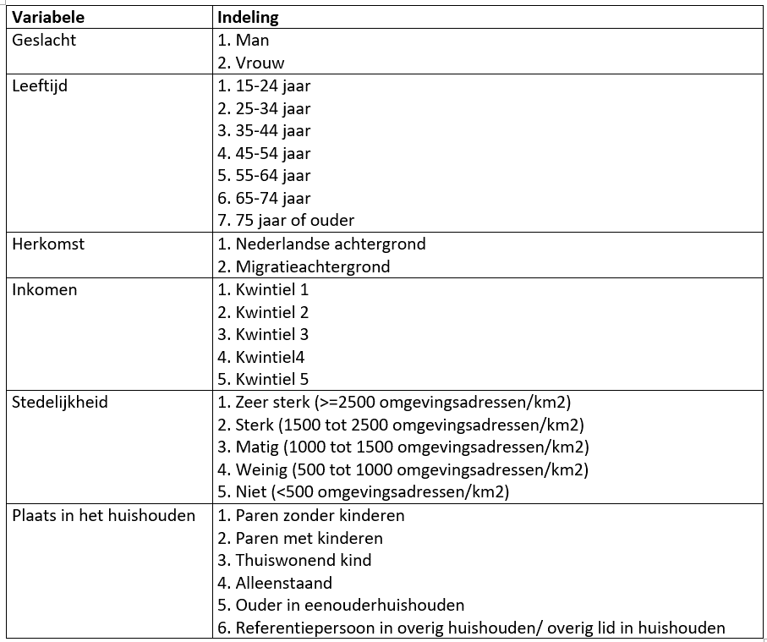

Opmerking
Als kwaliteitseis wordt gehanteerd dat een cijfer op minimaal 50 waarnemingen is gebaseerd .
Waarden die zijn gebaseerd op minder dan 50 waarnemingen worden in de tabel weergegeven met een punt (.).
Om te voorkomen dat onbetrouwbaar geachte cijfers kunnen worden berekend op basis van wel getoonde waarden, zijn in sommige gevallen waarden gebaseerd op voldoende waarnemingen vervangen door een punt.

De cijfers zijn afgerond. Hierdoor kan het voorkomen, dat de som van de detailgegevens afwijkt van het totaal.
Voor cellen die leeg zijn is geen cijfer berekend, het betreffende kenmerk is niet gemeten of komt niet voor. Zo komt bij vakanties in een eigen recreatieve accommodatie de accommodatie hotel niet voor.

